Einführung
Ü Einführung Û

Nutzwertanalyse
(Registerwechsel, siehe links unten)

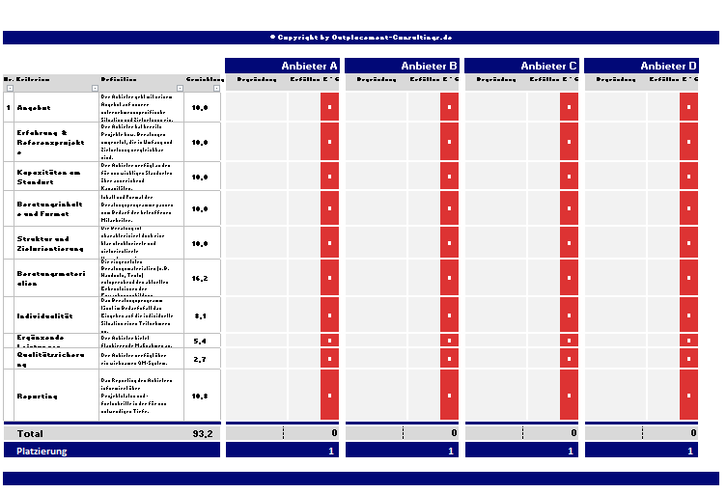

Präferenzmatrix
(Registerwechsel, siehe links unten)
Report
(Registerwechsel, siehe links unten)
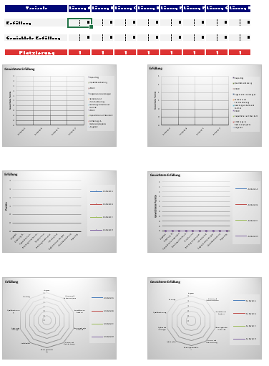
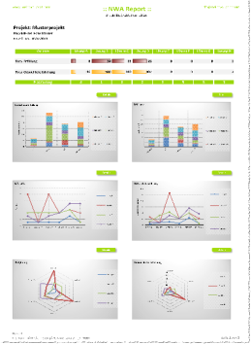
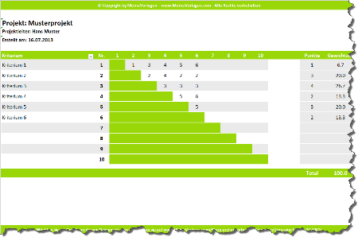
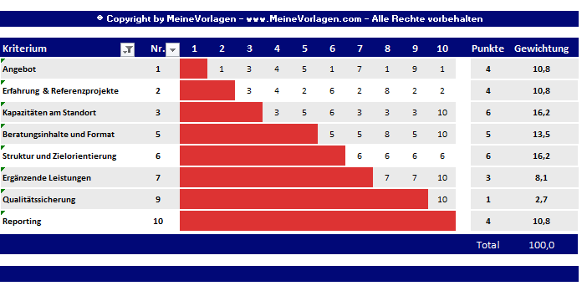

Diagramm Erfüllung
(Registerwechsel, siehe links unten)
Diagramm Gew. Erfüllung
(Registerwechsel, siehe links unten)

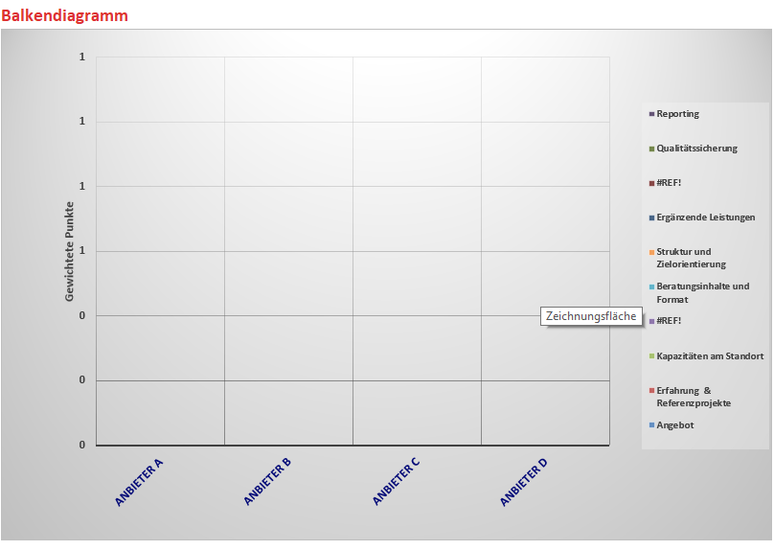
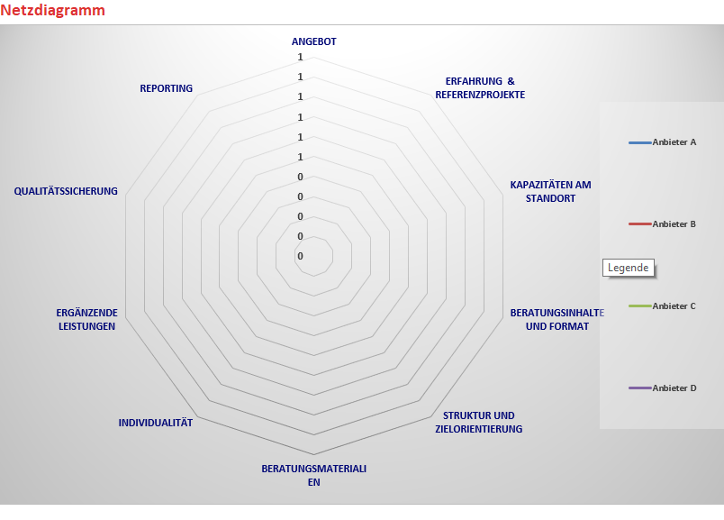

Weitere Information zu Outplacement-Beratung
Sie sind auf der Suche nach dem passenden Outplacement-Anbieter, der Ihr Unternehmen und ausscheidende Mitarbeiter/innen unterstützen kann?
Outplacement-Consultings.de ist auf die kostenfreie Vermittllung von Outplacement-Anbietern im deutschsprachigen Raum spezialisiert.
Nutzen Sie am besten das Angebot einer kostenfreien Erstberatung!

Nutzwertanalyse
Projekt: Musterprojekt
Projektleiter: Vor-/Nachname
Erstellt am: xx.yy.2022

Vorgehen:
1.) Auswahlkriterien nach Relevanz und Priorität in HInblick auf Ihre aktuelle Situation und Zielsetzung gewichten. Tragen Sie hierfür die entsprechende Zahl in der Spalte E ein. Die Summe der Gewichtung ergibt 100.
2.) Falls Sie nicht alle Kriterien benötigen, blenden Sie diese über den Filter aus. Die Diagramme passen sich dann automatisch an. Für den Fall, dass Sie andere Kriterien nutzen möchten, so überschreiben Sie einzelne Kriterien in der Spalte C bzw.ändern deren Definition in Spalte D ab.
3.) Anbieter benennen (Zeile 16). Sie möchten weitere Anbieter ergänzen? Klicken Sie hierzu in Zeile 1 auf das entsprechende Symbol ( -| ).
4.) Nun erfolgt die Bewertung, inwieweit ein Anbieter jedes einzelne Kriterium erfüllt. Tragen Sie hierfür Ihre Bewertung in die Spalte "Erfüllung" (1 bedeutet "nicht erfüllt" und 10 bedeutet "zu 100% erfüllt").
5.) In Zeile 30 wird die gesamt Summe angezeigt, die ein Anbieter erreicht. Zeile 32 zeigt welche Platzierungen die Anbieter jeweils erzielt haben.
6.) Für die optische Präsentation Ihrer Lösung gibt es verschiedene aussagekräftige Darstellungen der Nutzwertanalyse. Dies ist vor allem für eine Visualisierung sehr hilfreich.
© Copyright by Outplacement-Consultings.de

 |  |  |  |  |  | Anbieter A |  |  | Anbieter B |  |  | Anbieter C |  |  | Anbieter D
Nr. | Kriterium | Definition | Gewichtung | Begründung | Erfüllung | E * G | Begründung | Erfüllung | E * G | Begründung | Erfüllung | E * G | Begründung | Erfüllung | E * G

1 | Angebot | Der Anbieter geht mit seinem Angebot auf unsere unternehmensspezifische Situation und Zielsetzung ein. | 30.0 |  | 8 | 0 |  | 7 | 210 |  | 10 | 300 |  | 10 | 300
2 | Erfahrung & Referenzprojekte | Der Anbieter hat bereits Projekte bzw. Beratungen umgesetzt, die in Umfang und Zielsetzung vergleichbar sind. | 5.0 |  |  | 0 |  |  | 0 |  |  | 0 |  |  | 0
3 | Kapazitäten am Standort | Der Anbieter verfügt an den für uns wichtigen Standorten über ausreichend Kapazitäten. | 10.0 |  |  | 0 |  |  | 0 |  |  | 0 |  |  | 0
4 | Beratungsinhalte und -formate | Beratungsinhalt und -formate des Angebots passen zum Bedarf der betroffenen Mitarbeiter/innen. | 5.0 |  |  | 0 |  |  | 0 |  |  | 0 |  |  | 0
5 | Struktur und Zielorientierung | Die Beratung ist charakterisiert duch eine klar strukturierte und zielorientierte Vorgehensweise. | 8.0 |  |  | 0 |  |  | 0 |  |  | 0 |  |  | 0
6 | Beratungsmaterialien und -unterlagen | Die eingesetzten Beratungsmaterialien und -unterlagen (z.B. Handouts, Diagnostik-Tool) entsprechend den aktuellen Erkenntnissen der Erwachsenenbildung. | 2.9 |  |  | 0 |  |  | 0 |  |  | 0 |  |  | 0
7 | Individualität | Das Beratungsprogramm lässt im Bedarfsfall das Eingehen auf die individuelle Situation eines Teilnehmers /einer Teilnehmerin zu. | 2.9 |  |  | 0 |  |  | 0 |  |  | 0 |  |  | 0
8 | Ergänzende Leistungen | Der Anbieter bietet neben den Beratungs-gesprächen die flankierenden Maßnahmen an, die wir für wichtig erachten. | 5.7 |  |  | 0 |  |  | 0 |  |  | 0 |  |  | 0
9 | Qualitätssicherung | Der Anbieter verfügt über ein wirksames QM-System bzw. falls notwendig eine spezielle ISO-Zertifizierung. | 5.0 |  |  | 0 |  |  | 0 |  |  | 0 |  |  | 0
10 | Reporting | Das Reporting des Anbieters informiert über Projektstatus und -fortschritte in der für uns notwendigen Tiefe und Frequenz | 7.0 |  |  | 0 |  |  | 0 |  |  | 0 |  |  | 0

Ü Einführung Û
 | Total |  | 81.4 | 0 |  |  | 210 |  |  | 300 |  |  | 300

 | Platzierung |  |  |  |  | 4 |  |  | 3 |  |  | 1 |  |  | 1

Präferenzmatrix
Projekt: Musterprojekt
Projektleiter: Vor-/Nachname
Erstellt am: xx.yy.2022

Tipps zur Präferzmatrix:
Die Präferenzmatrix hilft Ihnen, die Kriterien zu analysieren, die die für Ihre aktuelle Situation tatsächlich wichtigen sind.
Gehen Sie dabei folgendermaßen vor:
1.) in Zeile 13 vergleichen Sie ncheinander Kriterium 1 mit den jeweils anderen Kriterien. In Zelle E13 tragen Sie z.B. die Zahl des Kriteriums ein, das von diesen beiden das für Sie wichtigere ist.
2.) Gleichermaßen gehen Sie für die Zellen F14 bis M13 vor und für die Zeilen 14 bis 22.
3.) Spalte P "Gewichtung" zeigt Ihnen automatisch die Rangfolge der für Sie wichtigen Kriterien an.
© Copyright by Outplacement-Consultings.de - Alle Rechte vorbehalten

Tipps zur Präferzmatrix:
Kriterium 1 mit Kriterium 2 vergleichen und die Nummer des wichtigeren notieren.
zusätzlicher Eintrag in den grünen Feldern, wenn zwei Kriterien gleichwertig sind.
Kriterium | Nr. | 1 | 2 | 3 | 4 | 5 | 6 | 7 | 8 | 9 | 10 | Punkte | Gewichtung
Angebot | 1 |  | 1 | 3 | 1 | 1 | 6 | 7 | 1 | 1 | 1 | 8 | 22.9
Erfahrung & Referenzprojekte | 2 |  |  | 3 | 4 | 2 | 6 | 7 | 8 | 2 | 2 | 3 | 8.6
Kapazitäten am Standort | 3 |  |  |  | 4 | 3 | 6 | 3 | 3 | 3 | 3 | 5 | 14.3
Beratungsinhalte und -formate | 4 |  |  |  |  | 4 | 4 | 7 | 4 | 4 | 4 | 7 | 20.0
Struktur und Zielorientierung | 5 |  |  |  |  |  | 5 | 5 | 8 | 5 | 5 | 5 | 14.3
Beratungsmaterialien und -unterlagen | 6 |  |  |  |  |  |  | 7 | 6 | 6 | 6 | 1 | 2.9
Individualität | 7 |  |  |  |  |  |  |  | 7 | 7 | 10 | 1 | 2.9
Ergänzende Leistungen | 8 |  |  |  |  |  |  |  |  | 8 | 10 | 2 | 5.7
Qualitätssicherung | 9 |  |  |  |  |  |  |  |  |  | 9 | 1 | 2.9
Ü Einführung Û
Reporting | 10 |  |  |  |  |  |  |  |  |  |  | 2 | 5.7

 |  |  |  |  |  |  |  |  |  |  |  | Total | 100.0

Diagramme Erfüllung
Balkendiagramm
 | Angebot | Erfahrung & Referenzprojekte | Kapazitäten am Standort | #REF! | Beratungsinhalte und -formate | Struktur und Zielorientierung | Ergänzende Leistungen | #REF! | Qualitätssicherung | Reporting
Anbieter A | 8
Anbieter B | 7
Anbieter C | 10
Anbieter D | 10

Liniendiagramm
 | Anbieter A | Anbieter B | Anbieter C | Anbieter D | Lösung E | Lösung F | Lösung G | Lösung H
Angebot | 8 | 7 | 10 | 10
Erfahrung & Referenzprojekte
Kapazitäten am Standort
Beratungsinhalte und -formate
Struktur und Zielorientierung
Beratungsmaterialien und -unterlagen
Individualität
Ergänzende Leistungen
Qualitätssicherung
Reporting

Netzdiagramm
 | Anbieter A | Anbieter B | Anbieter C | Anbieter D | Lösung E | Lösung F | Lösung G | Lösung H
Angebot | 8 | 7 | 10 | 10
Erfahrung & Referenzprojekte
Kapazitäten am Standort
Beratungsinhalte und -formate
Struktur und Zielorientierung
Beratungsmaterialien und -unterlagen
Individualität
Ergänzende Leistungen
Qualitätssicherung
Reporting

Report
Projekt: Musterprojekt
Projektleiter: Vor-/Nachname
Erstellt am: xx.yy.2022

 | Variante | Lösung A | Lösung B | Lösung C | Lösung D | Lösung E | Lösung F | Lösung G | Lösung H

 | Erfüllung | 8 | 7 | 10 | 10 | 0 | 0 | 0 | 0

 | Gewichtete Erfüllung | 0 | 210 | 300 | 300 | 0 | 0 | 0 | 0
Gewichtete Erfüllung
 | Angebot | Erfahrung & Referenzprojekte | Kapazitäten am Standort | #REF! | Beratungsinhalte und -formate | Struktur und Zielorientierung | Ergänzende Leistungen | #REF! | Qualitätssicherung | Reporting
Anbieter A | 0 | 0 | 0 | 0 | 0 | 0 | 0 | 0 | 0 | 0
Anbieter B | 210 | 0 | 0 | 0 | 0 | 0 | 0 | 0 | 0 | 0
Anbieter C | 300 | 0 | 0 | 0 | 0 | 0 | 0 | 0 | 0 | 0
Anbieter D | 300 | 0 | 0 | 0 | 0 | 0 | 0 | 0 | 0 | 0
Erfüllung
 | Angebot | Erfahrung & Referenzprojekte | Kapazitäten am Standort | #REF! | Beratungsinhalte und -formate | Struktur und Zielorientierung | Ergänzende Leistungen | #REF! | Qualitätssicherung | Reporting
Anbieter A | 8
Anbieter B | 7
Anbieter C | 10
Anbieter D | 10
 | Platzierung | 4 | 3 | 1 | 1 | 4 | 4 | 4 | 4

Erfüllung
 | Anbieter A | Anbieter B | Anbieter C | Anbieter D | Lösung E | Lösung F | Lösung G | Lösung H
Angebot | 8 | 7 | 10 | 10
Erfahrung & Referenzprojekte
Kapazitäten am Standort
Beratungsinhalte und -formate
Struktur und Zielorientierung
Beratungsmaterialien und -unterlagen
Individualität
Ergänzende Leistungen
Qualitätssicherung
Reporting
Gewichtete Erfüllung
 | Anbieter A | Anbieter B | Anbieter C | Anbieter D | Lösung E | Lösung F | Lösung G | Lösung H
Angebot | 0 | 210 | 300 | 300
Erfahrung & Referenzprojekte | 0 | 0 | 0 | 0
Kapazitäten am Standort | 0 | 0 | 0 | 0
Beratungsinhalte und -formate | 0 | 0 | 0 | 0
Struktur und Zielorientierung | 0 | 0 | 0 | 0
Beratungsmaterialien und -unterlagen | 0 | 0 | 0 | 0
Individualität | 0 | 0 | 0 | 0
Ergänzende Leistungen | 0 | 0 | 0 | 0
Qualitätssicherung | 0 | 0 | 0 | 0
Reporting | 0 | 0 | 0 | 0

Erfüllung
 | Anbieter A | Anbieter B | Anbieter C | Anbieter D | Lösung E | Lösung F | Lösung G | Lösung H
Angebot | 8 | 7 | 10 | 10
Erfahrung & Referenzprojekte
Kapazitäten am Standort
Beratungsinhalte und -formate
Struktur und Zielorientierung
Beratungsmaterialien und -unterlagen
Individualität
Ergänzende Leistungen
Qualitätssicherung
Reporting
Gewichtete Erfüllung
 | Anbieter A | Anbieter B | Anbieter C | Anbieter D | Lösung E | Lösung F | Lösung G | Lösung H
Angebot | 0 | 210 | 300 | 300
Erfahrung & Referenzprojekte | 0 | 0 | 0 | 0
Kapazitäten am Standort | 0 | 0 | 0 | 0
Beratungsinhalte und -formate | 0 | 0 | 0 | 0
Struktur und Zielorientierung | 0 | 0 | 0 | 0
Beratungsmaterialien und -unterlagen | 0 | 0 | 0 | 0
Individualität | 0 | 0 | 0 | 0
Ergänzende Leistungen | 0 | 0 | 0 | 0
Qualitätssicherung | 0 | 0 | 0 | 0
Reporting | 0 | 0 | 0 | 0

Diagramme Gewichtete Erfüllung
Balkendiagramm
 | Angebot | Erfahrung & Referenzprojekte | Kapazitäten am Standort | #REF! | Beratungsinhalte und -formate | Struktur und Zielorientierung | Ergänzende Leistungen | #REF! | Qualitätssicherung | Reporting
Anbieter A | 0 | 0 | 0 | 0 | 0 | 0 | 0 | 0 | 0 | 0
Anbieter B | 210 | 0 | 0 | 0 | 0 | 0 | 0 | 0 | 0 | 0
Anbieter C | 300 | 0 | 0 | 0 | 0 | 0 | 0 | 0 | 0 | 0
Anbieter D | 300 | 0 | 0 | 0 | 0 | 0 | 0 | 0 | 0 | 0

Liniendiagramm
 | Anbieter A | Anbieter B | Anbieter C | Anbieter D | Lösung E | Lösung F | Lösung G | Lösung H
Angebot | 0 | 210 | 300 | 300
Erfahrung & Referenzprojekte | 0 | 0 | 0 | 0
Kapazitäten am Standort | 0 | 0 | 0 | 0
Beratungsinhalte und -formate | 0 | 0 | 0 | 0
Struktur und Zielorientierung | 0 | 0 | 0 | 0
Beratungsmaterialien und -unterlagen | 0 | 0 | 0 | 0
Individualität | 0 | 0 | 0 | 0
Ergänzende Leistungen | 0 | 0 | 0 | 0
Qualitätssicherung | 0 | 0 | 0 | 0
Reporting | 0 | 0 | 0 | 0

Netzdiagramm
 | Anbieter A | Anbieter B | Anbieter C | Anbieter D | Lösung E | Lösung F | Lösung G | Lösung H
Angebot | 0 | 210 | 300 | 300
Erfahrung & Referenzprojekte | 0 | 0 | 0 | 0
Kapazitäten am Standort | 0 | 0 | 0 | 0
Beratungsinhalte und -formate | 0 | 0 | 0 | 0
Struktur und Zielorientierung | 0 | 0 | 0 | 0
Beratungsmaterialien und -unterlagen | 0 | 0 | 0 | 0
Individualität | 0 | 0 | 0 | 0
Ergänzende Leistungen | 0 | 0 | 0 | 0
Qualitätssicherung | 0 | 0 | 0 | 0
Reporting | 0 | 0 | 0 | 0

